2.2.6 Предквалификация свод
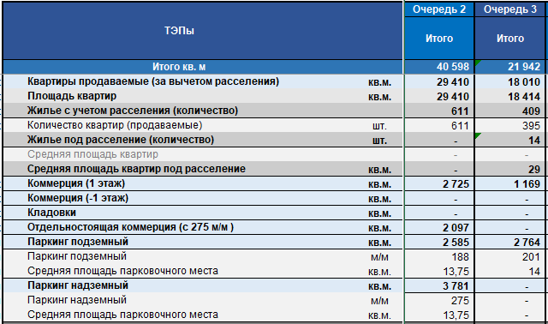
 | Критерии отбора подрядчика от ГИПа: | 1. Членство в саморегулируемой организации (СРО). Подрядчик должен быть членом соответствующей СРО, что подтверждается действующим свидетельством. Это обязательное требование Градостроительного кодекса РФ. При этом сумма ограничения, установленная в свидетельстве СРО, должна быть равна или превышать стоимость работ по коммерческому предложению участника.
 |  | 2. Наличие необходимых разрешительных документов. Помимо членства в СРО, могут потребоваться дополнительные лицензии (например, лицензия МЧС)
 |  | 3. Опыт выполнения аналогичных работ. Требуется подтверждение опыта проектирования объектов, аналогичных предмету конкурса, за последние 3 года. Опыт должен быть подтверждён положительными заключениями государственной экспертизы (для стадии П). Для стадии Р важно, чтобы у подрядчика был опыт детальной проработки проектных решений.

Критерии отбора Подрядных организаций при строительстве
№ | Наименование | Критерий | Разъяснительная часть | Категория критерия | Данные | Файлы | Примечания
1 | Наименование компании |  |  | Обязательный
2 | Обороты компании | Обороты компании не менее суммы предмета договора в год (за последние 2 года) | Бух. балансы за последние 2 года | Обязательный
3 | Учредители | Информация по учредителям | ФИО | Обязательный
4 | Бенефициары | Раскрытие бенефициаров | ФИО | Дополнительный
5 | ОКВЭДы компании | Соответствие заявленным работам | Выписка | Обязательный
6 | Опыт работ | Наличие не менее двух аналогичных объектов где выполнялись аналогичные работы за последние 3 года | Перечень аналогичных объектов за последние 3 года, контакты Заказчиков для получения характеристик | Обязательный
7 | Опыт работ | Опыт работы в Москве и МО, взаимодействие с ГСН МСК и МО | В справочном виде опыт работы с ГСН МСК и МО | Обязательный
8 | Договора и КС | Подтверждение опыта | Скан-копии договоров подтверждающие опыт и скан-копии итоговых КС-2 по направленным объектам. Подписанные формы КС-11 | Дополнительный
9 | Сдача налоговых деклараций, налоговые платежи | Оценка налоговых рисков | Справка из ФНС или декларация с отметкой о принятии (2024-2025 гг.) | Обязательный
10 | Банковская гарантия | Письмо от Банка ТОП-20 о подтверждении анализа фин. состояния компании и готовности выдать Банковскую гарантию с указанием лимита. Контактное лицо в Банке для подтверждения данных | Письмо от Банка ТОП-20 о готовности выдать БГ | Дополнительный
11 | СРО, лицензии | СРО до суммы не менее предмета тендера | Справку и выписку из СРО. | Обязательный
12 | Производственно-техническая база | Наличие собственной / арендованной базы для хранения ТМЦ, оборудования, оснастки, техники и пр. | Адрес, перечень основных средств (техника, ТМЦ, машины, механизмы), форма владения | Обязательный
13 | Штатное расписание, кадровый состав | Оценка штатной численности относительно возможности реализации предмета договора | Численность (официально устроенные), состав и квалификация персонала на текущий момент: образование, опыт ИТР, опыт рабочих основных специальностей, наличие аттестаций по промышленной безопасности ИТР, наличие повышения квалификации ИТР, наличие профессиональной аттестации ИТР | Обязательный
14 | Наличие в компании службы ОТ и ПБ, |  | В свободной форме | Обязательный
15 | Наличие в компании службы технического надзора и входного контроля |  | В свободной форме | Обязательный
16 | Методы обучения и повышения квалификации сотрудников |  | В свободной форме | Дополнительный
17 | Возможность работы без аванса |  | Да / Нет | Дополнительный
18 | Возможность начала работы без договора под гарантийное письмо |  | Да / Нет | Дополнительный
19 | Какой объем собственных средств готовы держать в обороте до конца договора при условии отсутствия авансировния | Не обязательный дополнительный фактор как преимущество |  | Дополнительный
20 | Презентационные материалы компании, сайт компании | Оценка имиджевой составляющей | В свободной форме | Дополнительный

